Project Charter
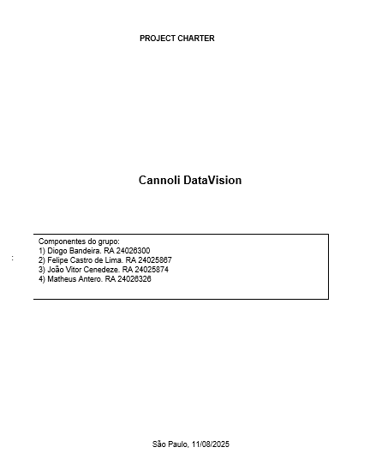

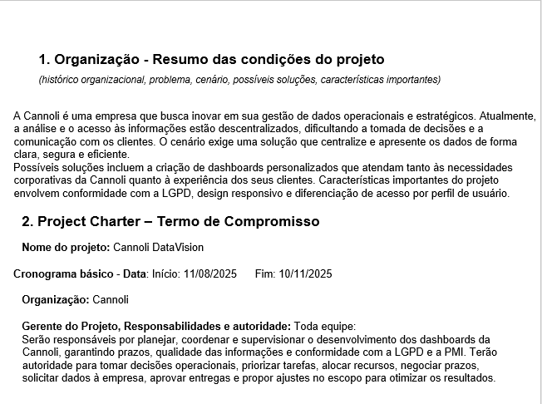

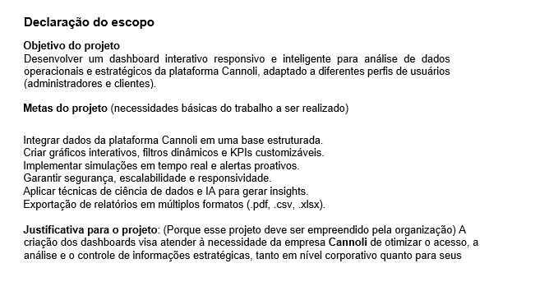

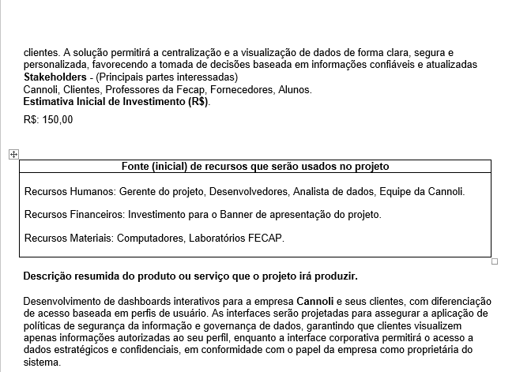

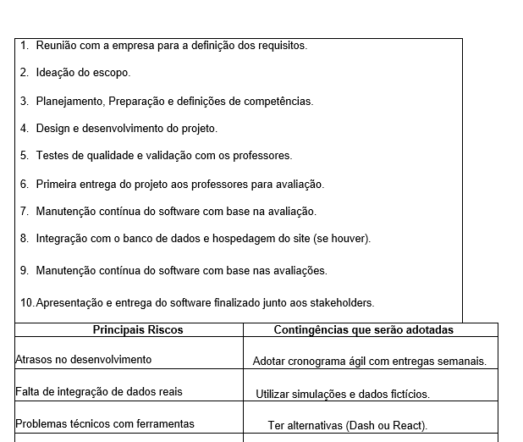

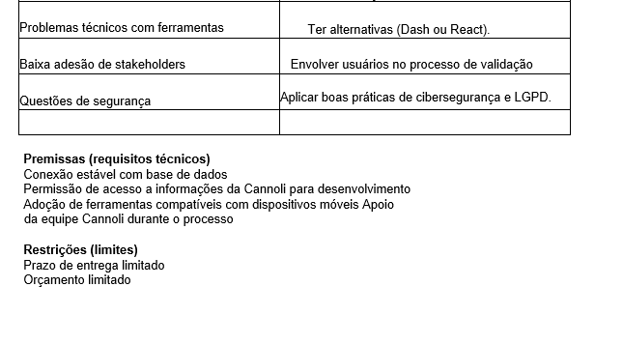

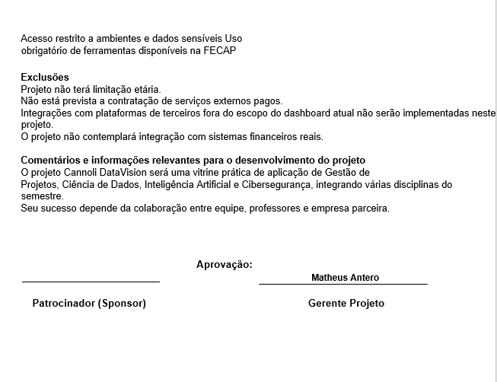

WBS-MACRO-ATIVIDADE


Diagrama de Seta
Projeto para construir um SISTEMA |  |  |  |  |  |  |  | Diagrama de seta
 |  |  |  |  |  |  |  |  | Atividade fantasma
 | Quantos Dias dura o projeto?
 |  |  |  | Dias
Desenvolvimento APP | Atividade | Dependência | Duração | 1 | 2 | 3 | 4 | 5 | 6 | 7 | 8 | 9 | 10 | 11 | 12 | 13 | 14 | 15 | 16 | 17 | 18 | 19 | 20 | 21 | 22 | 23 | 24 | 25 | 26 | 27 | 28 | 29 | 30 | 31 | 32 | 33 | 34 | 35 | 36 | 37 | 38 | 39 | 40 | 41 | 42 | 43 | 44 | 45 | 46 | 47 | 48 | 49 | 50 | 51 | 52 | 53 | 54 | 55 | 56 | 57 | 58 | 59 | 60 | 61 | 62 | 63 | 64 | 65 | 66 | 67 | 68 | 69
Definição dos objetivos dos dashboards | 1.1 |  | 2
Formação da equipe e definição dos papéis | 1.2 |  | 1 |  |  |  |  |  |  |  |  |  |  |  |  |  |  |  |  |  |  |  |  |  |  |  |  |  |  |  |  |  |  |  |  |  | 4.2 |  |  | 4.3 |  |  |  |  |  |  |  |  |  |  |  |  |  |  |  |  |  |  |  |  |  |  | 7.3
Levantamento inicial de requisitos e funcionalidades | 1.3 | 1.1 e 1.2 | 3 |  |  |  |  |  |  |  |  |  |  |  |  |  |  |  |  |  |  |  |  |  |  |  |  |  |  |  |  |  |  |  |  |  |  |  |  |  |  |  |  |  |  |  |  |  |  |  |  |  |  |  |  |  |  |  |  |  |  | 7.2 |  | 8.1
Análise de necessidades da Cannoli e clientes | 2.1 | 1.3 | 4 |  |  |  |  |  |  |  |  |  |  |  |  |  |  |  |  |  |  |  |  |  |  |  |  |  |  |  |  |  |  |  |  |  |  |  |  |  |  |  |  |  |  |  |  |  |  |  |  |  |  |  |  |  |  |  |  |  | 7.1 |  |  |  | 8.2
Definição de requisitos funcionais e não funcionais | 2.2 | 2.1 | 3 |  |  |  |  |  |  |  |  |  |  |  |  | 2.3 |  |  |  |  |  |  |  |  |  |  | 3.5 |  | 3.6 | 4.1 |  |  |  |  |  |  |  |  |  |  |  |  |  |  |  |  |  |  |  |  |  |  |  |  |  |  |  |  |  | 6.3 |  |  |  |  |  | 8.3 | 9.1 | 9.2 | 9.3
Elaboração do cronograma e metas | 2.3 | 2.2 | 1 |  |  |  |  |  | 2.1 |  |  |  | 2.2 |  |  |  | 2.4 |  |  |  |  | 3.2 |  |  |  |  |  |  |  |  |  |  |  |  |  |  |  |  |  |  |  |  |  |  |  |  |  |  |  |  |  |  |  |  |  |  | 5.3 | 6.1 | 6.2
Identificação de riscos e plano de mitigação | 2.4 | 2.3 | 4 | 1.1 |  |  |  |  |  |  |  |  |  |  |  |  |  |  |  |  |  |  | 3.3 |  |  |  |  |  |  |  |  |  |  |  |  |  |  |  |  |  |  |  |  |  |  |  |  |  |  |  |  |  |  |  |  | 5.2
Navegação e funcionalidades | 3.2 | 2.4 | 5 |  |  | 1.3 |  |  |  |  |  |  |  |  |  |  |  |  |  |  |  |  |  |  |  |  |  |  |  |  |  |  |  |  |  |  |  |  |  |  |  |  |  |  |  |  |  |  |  |  |  |  |  |  | 5.1
Protótipos interativos | 3.3 | 2.4 | 3 | 1.2 |  |  |  |  |  |  |  |  |  |  |  |  |  |  |  |  |  |  |  |  |  |  |  |  |  |  |  |  |  |  |  |  |  |  |  |  |  |  |  |  |  |  |  |  |  |  |  |  | 4.4
Interface limpa e intuitiva | 3.5 | 3.2 e 3.3 | 2
Teste de UI / UX | 3.6 | 3.2, 3.3, 3.5 | 1
Modelagem de dados e definição da arquitetura | 4.1 | 3.6 | 7
Implementação do frontend (gráficos, filtros, KPIs) | 4.2 | 4.1 | 3
Implementação do backend (API, lógica do negócio, segurança) | 4.3 | 4.2 | 14 | Quantos dias dura o Projeto? 46 |  |  |  |  | 67
Integração com base de dados | 4.4 | 4.3 | 1 | Quais as atividades não podem atrasar? A, B, D, F,G --> caminho crítico |  |  |  |  |  |  | 2.3 / 3.6 /4.2 / 6.1 / 8.1 / 8.3 / 9.3
Aplicação de algoritmos de IA/ML | 5.1 | 4.4 | 2
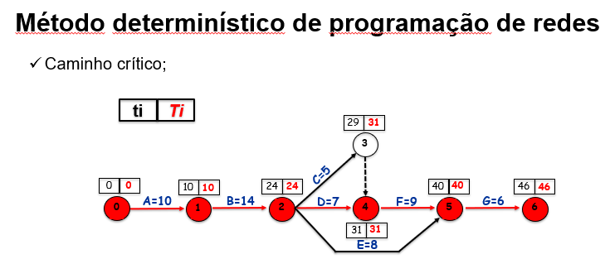
Implementação de alertas automáticos e detecção de anomalias | 5.2 | 5.1 | 1
Simulação de campanhas e cenários de uso | 5.3 | 5.2 | 1
Testes funcionais e de usabilidade | 6.1 | 5.3 | 1
Testes de responsividade e compatibilidade | 6.2 | 6.1 | 1
Testes de segurança e privacidade (LGPD) | 6.3 | 6.2 | 1
Preparar a infraestrutura para o lançamento nas lojas de aplicativos | 7.1 | 6.3 | 1
Criar materiais de marketing, como vídeos promocionais e descrições claras | 7.2 | 6.3 | 1
Submeter o aplicativo para revisão nas lojas de aplicativos | 7.3 | 6.3 | 1
Entrega da primeira versão aos professores | 8.1 | 6.3 | 1
Ajustes baseados em feedbacks | 8.2 | 8.1 | 1
Entrega oficial da versão final | 8.3 | 8.2 | 1
Apresentação do projeto (banner + pitch) | 9.1 | 8.3 | 1
Suporte a dúvidas e melhorias pós-avaliação | 9.2 | 9.1 | 1
Documentação final do projeto | 9.3 | 9.2 | 1

